外观检验
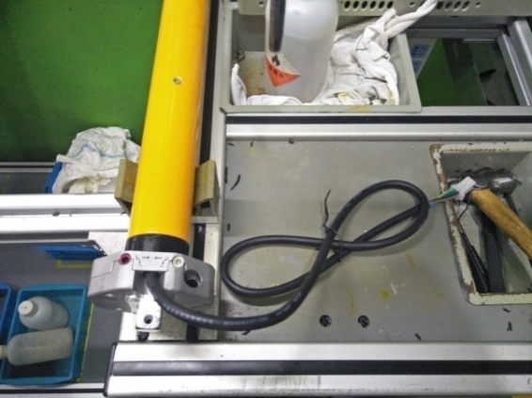 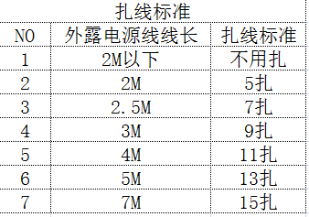
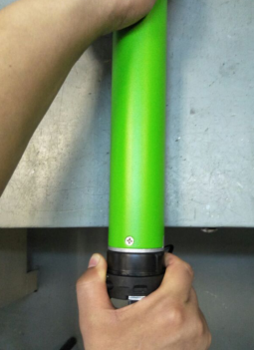
1.电机放入治具
3.接地螺丝全检（35、45FTS)
用手动螺丝刀全检接地螺丝，接地螺丝不能松动
2.行程头固定螺丝全检
一只手拉外管，同时另一只手拉内外端盖，行程头不能松动，脱开。
4.打销孔------59FTS专用
用φ2.9钻头打12mm深的销孔
5.压销子------59FTS专用
将φ3.1*8黄销压入
DOOYA 作业指导书JS-9-1.54 C/03
适用类型：FTS系列 | 制程站别：外观检验 | 人数：1 | 标准工时： | 日期：2017/7/24
作业步骤：

6.清洁电机表面
7.外观检测
★不要将外管压坏
OK
被压坏
NG
OK
销子
高出
NG
★销子、螺丝不要高出或下陷

用干净抹布倒上酒精然后擦拭电机外管表面、电源线、三级支架、内外端盖
★使用橡胶水时，不能影响零件外观
8.电源线扎线
★减速端的毛刺必须清理干净
NG
OK
★注意螺丝不要高出、销子不要下陷
★1.内齿套：转动顺畅，擦除表面多余油
★2.外管：无色差、碰伤等
★3.螺丝、销子：无漏打、高出，打花
★4.三级支架：型号对，无碰伤
★5.网印：网印清晰，没有印偏、印错、没印全
★减速端的毛刺必须清理干净
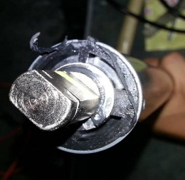 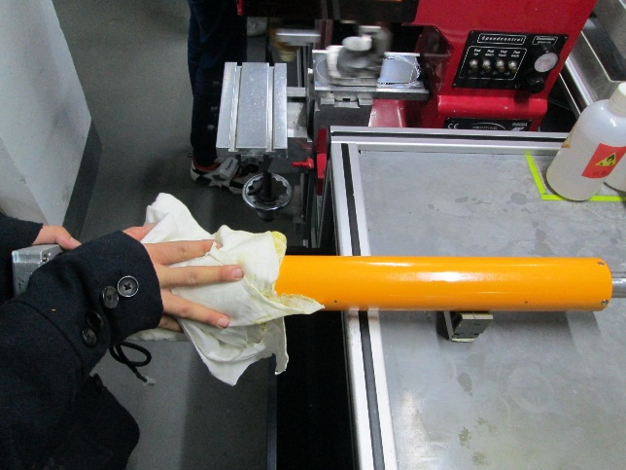

检查电源线表面脏污，破损等不良，然后扎线
5CM~15CM
30CM~40CM
5CM~15CM
★白色电源线用白色扎线带扎，黑色电源线用黑色扎线带扎
★如客户特殊档案包装部分有特殊扎线方式以特档为准

